상품제안서
엔보우 충전식 손난로 보조배터리 5,000mAh 핸드워머 핫스톤 | 상품코드: F31615

 |  |  |  |  |  |  | 02-412-0044 | www.easy1.co.kr
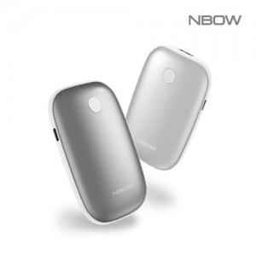

【상세/제작정보】 | <p>* 레이저인쇄 100개 이상 무료 / 100개미만 40,000원별도</p><p>* 운임비 1박스(40개) 5000원&nbsp;</p>

【인쇄/포장옵션】 | 레이저 / 포장지포장

【공급단가】 | 수량 | 50~ | 100~ | 500~ | 1,000~ | 2,000~
*VAT별도 | 단가 | 10,000원 | 9,840원 | 9,600원 | 9,360원 | 9,200원

【상품 URL】 | https://dev.easy1.co.kr:443/src/goods_detail.php?gdno=31615

